Sheet2
 | KRITERIA | Harga | Hasiat | Kualitas | efek samping | Nilai Eigen |  |  |  | Jumlah | rata
 | Harga | 1 | 0.25 | 2 | 2 | 0.16666666667 | 0.14285714286 | 0.26666666667 | 0.22222222222 | 0.79841269841 | 0.1996031746
 | Hasiat | 4 | 1 | 4 | 4 | 0.66666666667 | 0.57142857143 | 0.53333333333 | 0.44444444444 | 2.2158730159 | 0.55396825397
 | Kualitas | 0.5 | 0.25 | 1 | 2 | 0.083333333333 | 0.14285714286 | 0.13333333333 | 0.22222222222 | 0.58174603175 | 0.14543650794
 | Efek Samping | 0.5 | 0.25 | 0.5 | 1 | 0.083333333333 | 0.14285714286 | 0.066666666667 | 0.11111111111 | 0.40396825397 | 0.10099206349
 | Jumlah | 6 | 1.75 | 7.5 | 9 |  |  |  | 1 | 1 | 1

 | lambda | 4.166765873
 | CI | 0.055588624339
 | CR | 0.061765138154

 | Hasil Konsisten karena berda <0,1

 | HARGA | Pfizer | Sinovac | Astra | Setiachin | Nilai Eigen |  |  |  | Jumlah | Rata-Rata
 | Pfizer | 1 | 5 | 3 | 5 | 0.57803468208 | 0.60240963855 | 0.6 | 0.45454545455 | 2.2349897752 | 0.5587474438
 | sinovac | 0.2 | 1 | 0.5 | 3 | 0.11560693642 | 0.12048192771 | 0.1 | 0.27272727273 | 0.60881613685 | 0.15220403421
 | astra | 0.33 | 2 | 1 | 2 | 0.19075144509 | 0.24096385542 | 0.2 | 0.18181818182 | 0.81353348233 | 0.20338337058
 | setiachin | 0.2 | 0.3 | 0.5 | 1 | 0.11560693642 | 0.036144578313 | 0.1 | 0.090909090909 | 0.34266060564 | 0.08566515141
 | Jumlah | 1.73 | 8.3 | 5 | 11 | 1 | 1 | 1 | 1 | 4 | 1

 | Lamda | 4.1891600802
 | CI | 0.063053360051
 | CR | 0.070059288945

 | Hasil Konsisten karena berada <0,1

 | KUALITAS | Pfizer | Sinovac | Astra | Setiachin | Nilai Eigen |  |  |  | Jumlah | Rata-Rata
 | Pfizer | 1 | 0.5 | 2 | 0.5 | 0.2 | 0.2 | 0.2 | 0.1 | 0.7 | 0.2
 | sinovac | 2 | 1 | 3 | 3 | 0.4 | 0.5 | 0.3 | 0.6 | 1.8 | 0.4
 | astra | 0.5 | 0.3 | 1 | 0.33 | 0.1 | 0.1 | 0.1 | 0.1 | 0.4 | 0.1
 | setiachin | 2 | 0.33 | 3 | 1 | 0.4 | 0.2 | 0.3 | 0.2 | 1.1 | 0.3
 | Jumlah | 5.5 | 2.13 | 9 | 4.83 | 1 | 1 | 1 | 1 | 4 | 1

 | Lamda | 4.1763887033
 | CI | 0.058796234441
 | CR | 0.065329149379

 | Hasil Konsisten Karena Berada <0,1

 | KHASIAT | Pfizer | Sinovac | Astra | Setiachin | Nilai Eigen |  |  |  | Jumlah | Rata-Rata
 | Pfizer | 1 | 3 | 3 | 2 | 0.5 | 0.3 | 0.6 | 0.4 | 1.8 | 0.4
 | sinovac | 0.33 | 1 | 0.25 | 0.5 | 0.2 | 0.1 | 0.1 | 0.1 | 0.4 | 0.1
 | astra | 0.33 | 4 | 1 | 2 | 0.2 | 0.4 | 0.2 | 0.4 | 1.1 | 0.3
 | setiachin | 0.5 | 2 | 0.5 | 1 | 0.2 | 0.2 | 0.1 | 0.2 | 0.7 | 0.2
 | Jumlah | 2.16 | 10 | 4.75 | 5.5 | 1 | 1 | 1 | 1 | 4 | 1

 | Lamda | 4.2664780591
 | CI | 0.0888260197
 | CR | 0.098695577444

 | Hasil Konsisten Karena Berada <0,1

 | EFEK SAMPING | Pfizer | Sinovac | Astra | Setiachin | Nilai Eigen |  |  |  | Jumlah | Rata-Rata
 | Pfizer | 1 | 4 | 4 | 2 | 0.5 | 0.47058823529 | 0.33333333333 | 0.57142857143 | 1.8753501401 | 0.46883753501
 | sinovac | 0.25 | 1 | 2 | 0.3 | 0.125 | 0.11764705882 | 0.16666666667 | 0.085714285714 | 0.4950280112 | 0.1237570028
 | astra | 0.25 | 0.5 | 1 | 0.2 | 0.125 | 0.058823529412 | 0.083333333333 | 0.057142857143 | 0.32429971989 | 0.081074929972
 | setiachin | 0.5 | 3 | 5 | 1 | 0.25 | 0.35294117647 | 0.41666666667 | 0.28571428571 | 1.3053221289 | 0.32633053221
 | Jumlah | 2 | 8.5 | 12 | 3.5 | 1 | 1 | 1 | 1 | 4 | 1

 | Lamda | 4.1046656162
 | CI | 0.034888538749
 | CR | 0.038765043054

 | Hasil Konsisten Karena Berada <0,1

 | Kriteria | Harga | Kualitas | khasiat | Efek Samping |  | Kriteria |  |  | Hasil
 | Pfizer | 0.5587474438 | 0.1855754642 | 0.43954456849 | 0.46883753501 |  | 0.1996031746 | Harga |  | 0.32560537669 | Pfizer
 | sinovac | 0.15220403421 | 0.44689281937 | 0.099079611909 | 0.1237570028 | x | 0.55396825397 | Kualitas |  | 0.30485311112 | sinovac
 | astra | 0.20338337058 | 0.10279706345 | 0.2817351143 | 0.081074929972 |  | 0.14543650794 | Khasiat |  | 0.14670477185 | astra
 | setiachin | 0.08566515141 | 0.26473465298 | 0.1796407053 | 0.32633053221 |  | 0.10099206349 | Efek Samping |  | 0.22283674034 | setiachin

 | B. HIRARKI
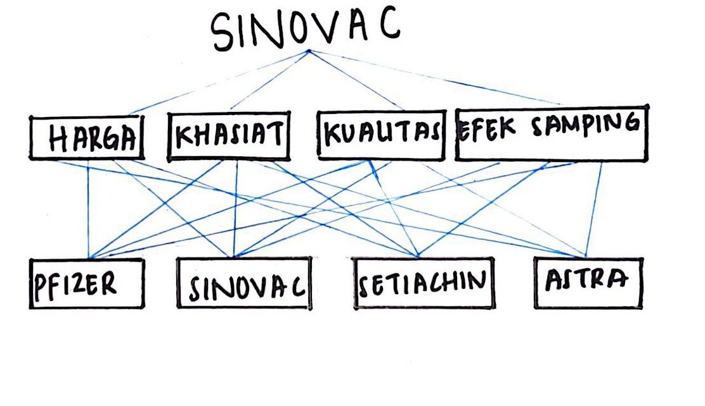

Anggota Kelompok : - Sandy
 | - Rizky S
 | - Tania F

